Angket Penilaian
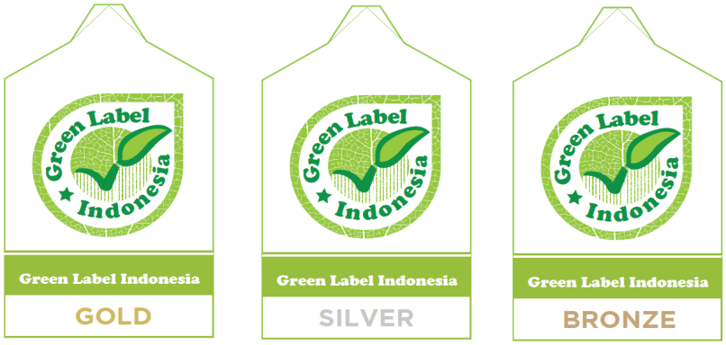
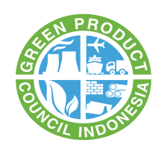

Nama Perusahaan |  | : |  |  | Tanggal Penilaian |  | :
Alamat Perusahaan |  | : |  |  | Pengisi Penilaian |  | :
 |  |  |  |  | Penilai |  | :
Penanggung Jawab |  | : |  |  | Instansi |  | :
Produk |  | :

Instruksi
- Perwakilan perusahaan menjawab setiap pertanyaan di dalam kolom uraian dengan memberikan tanda (√) pada kolom check list.
- Angket yang sudah diisi, dikembalikan ke Green Product Council Indonesia.
- Pengisian kolom selanjutnya akan diisi oleh penilai pada saat penilaian di lapangan.
- Penilai akan memberikan nilai sesuai nilai setiap kriteria
- Nilai bonus diberikan sesuai dengan ketentuan yang telah ditetapkan dalam buku standar penilaian kriteria produk.

Pertanyaan yang diajukan oleh penilai adalah berdasarkan buku standar penilaian kriteria produk
Nilai bonus akan diberikan pada parameter : energi, air, sistim manajemen lingkungan, dan kemasan.

No. | Uraian |  | Checklist (√) | Bobot (%) | Nilai |  |  | Pencapaian | Keterangan
 |  |  |  |  | Kriteria | Sub - Kriteria | Bonus
1 | Informasi Produk |  |  | 5 | 5
 | Perusahaan menyerahkan lembar keselamatan bahan (SDS) atas produk yang akan disertifikasi. Dimana penulisannya harus sesuai dengan peraturan dan panduan yang telah ditetapkan oleh tim pemerintah Indonesia. |  |  |  |  | 5
2 | Bahan Baku |  |  | 10 | 10
 | Perusahaan menyerahkan lembar keselamatan bahan (SDS) atas produk yang akan disertifikasi. Dimana penulisannya harus sesuai dengan peraturan dan panduan yang telah ditetapkan oleh tim pemerintah Indonesia. |  |  |  |  | 5
 | Perusahaan juga dapat menunjukkan bukti bahwa pada proses produksinya menggunakan bahan baku semen yang telah mendapatkan sertifikat produk ramah lingkungan. |  |  |  |  | 5
3 | Kualitas Produk |  |  | 5 | 5
 | Perusahaan memberikan dokumen dan bukti produknya telah mendapatkan sertifikat sistem manajemen mutu yang diakui secara nasional dan/atau internasional |  |  |  |  | 2
 | Perusahaan telah mengadopsi dan menerapkan suatu standar mutu produk baik yang berasal dari dalam negeri ataupun dari negara lainnya |  |  |  |  | 3
4 | Sistim Manajemen Lingkungan |  |  | 10 | 10
 | Perusahaan memiliki sertifikat sistem manajemen lingkungan yang masih berlaku |  |  |  |  | 5
 | Perusahaan telah melaksanakan sistem manajemen lingkungan yang berpanduan terhadap peraturan nasional dan internasional |  |  |  |  | 5
5 | Pengolahan Limbah Bahan Berbahaya |  |  | 5 | 5
 | Perusahaan melakukan pengolahan limbah yang bersifat B3 kepada pihak ketiga yang telah diakui oleh pemerintah |  |  |  |  | 5
6 | Kesehatan dan Keselamatan Lingkungan Kerja |  |  | 10 | 10
 | Perusahaan menerapkan sistim kesehatan dan keselamatan lingkungan kerja selama berada di dalam ruang lingkup pabrik. |  |  |  |  | 10
 | Bonus: Perusahaan telah mendapatkan sertifikasi sistem kesehatan dan keselamatan lingkungan kerja yang diakui secara nasional dan/atau internasional. |  |  |  |  |  | 5
7 | Logam Berat dan Zat Berbahaya |  |  | 15 | 15
 | Perusahaan dapat membuktikan bahwa produk yang diproduksi memiliki kandungan logam berat dibawah nilai ambang batasnya, yaitu: |  |  |  |  | 15
 | 1. Kadmium < 10 ppm
 | 2. Timbal < 300 ppm
 | 3. Chromium Hexavalent (Cr6+) < 10 ppm
 | 4. Arsenik (As) < 50 ppm
 | 5. Merkuri (Hg) < 10 ppm
 | 6. Selenium (Se) < 20 ppm
 | Produk yang akan disertifikasi tidak boleh diproduksi dengan bahan – bahan yang mengandung zat karsinogenik golongan 1, 2A dan 2B. Namun apabila zat karsinogen terkandung di dalam produk, maka kandungannya tidak boleh melebihi 0,1% dari massa produk.
8 | Manajemen Energi |  |  | 10 | 10
 | Perusahaan langkah manajemen energi yang mengacu kepada peraturan yang diakui secara nasional dan/atau internasional dan juga menyerahkan laporan konsumsi energi selama 1 tahun terakhir |  |  |  |  | 10
 | Bonus: Perusahaan telah mendapatkan sertifikasi manajemen energi yang diakui secara nasional dan/atau internasional. |  |  |  |  |  | 5
9 | Manajemen Air |  |  | 5 | 5
 | Perusahaan yang akan disertifikasi produknya diharapkan telah melakukan langkah – langkah manajemen air yang dilakukan di tempat produksinya |  |  |  |  | 5
10 | Udara Ambien |  |  | 5 | 5
 | Udara ambien pada fasilitas produksi memenuhi nilai ambang batas (NAB) yang sesuai dengan peraturan daerah yang berlaku dimana pabrik tempat proses produksi produk bata ringan berlangsung |  |  |  |  | 5
11 | Kandungan Bahan daur Ulang |  |  | 10 | 10
 | Produk yang akan disertifikasi minimal mengandung material daur ulang sebesar 20% dari total massa produk |  |  |  |  | 10
12 | Performa Produk |  |  | 10 | 10
 | Produk memiliki R-value > 0.5 m2K/W atau memiliki U-value < 2 W/m2K |  |  |  |  | 10
JUMLAH |  |  |  |  |  |  |  | 0
TINGKATAN SERTIFIKAT

